Sheet1
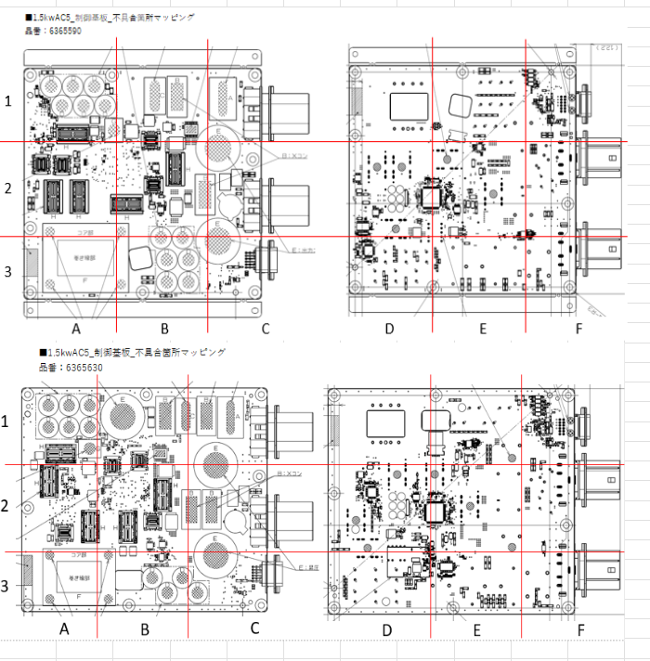
6365590

6365630

6365590D(ALL)
6365590 A面
2025-05-06 | ALL
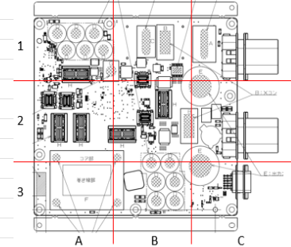
 | 1-A | 1-B | 1-C | 2-A | 2-B | 2-C | 3-A | 3-B | 3-C | 計
①はんだボール | 2 | 0 | 0 | 3 | 1 | 1 | 0 | 0 | 2 | 9
②はんだ屑 | 0 | 0 | 0 | 1 | 0 | 0 | 0 | 0 | 1 | 2
③炭化物 | 0 | 0 | 0 | 11 | 1 | 2 | 5 | 1 | 83 | 103
④ヒュミシール付着 | 16 | 5 | 42 | 15 | 7 | 38 | 8 | 12 | 45 | 188
⑤ヒュミシール未塗布 | 140 | 0 | 0 | 1 | 231 | 0 | 0 | 0 | 0 | 372
⑥浮き | 0 | 0 | 0 | 0 | 0 | 0 | 0 | 0 | 0 | 0
⑦破損 | 0 | 0 | 0 | 0 | 0 | 0 | 0 | 0 | 0 | 0
⑧リードカット異常 | 0 | 0 | 0 | 0 | 0 | 0 | 0 | 0 | 0 | 0
 | 0 | 0 | 0 | 0 | 0 | 0 | 0 | 0 | 0 | 0
計 | 158 | 5 | 42 | 31 | 240 | 41 | 13 | 13 | 131 | 674

6365590 B面
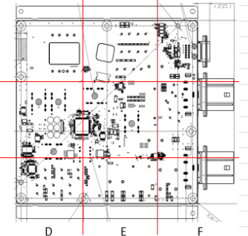
 | 1-D | 1-E | 1-F | 2-D | 2-E | 2-F | 3-D | 3-E | 3-F | 計
①はんだボール | 0 | 1 | 13 | 2 | 4 | 0 | 0 | 1 | 1 | 22
②はんだ屑 | 0 | 0 | 2 | 2 | 1 | 0 | 0 | 0 | 0 | 5
③炭化物 | 0 | 2 | 7 | 3 | 0 | 1 | 2 | 1 | 0 | 16
④ヒュミシール付着 | 261 | 228 | 239 | 473 | 3 | 149 | 101 | 231 | 181 | 1866
⑤ヒュミシール未塗布 | 78 | 49 | 0 | 34 | 25 | 13 | 0 | 118 | 0 | 317
⑥浮き | 0 | 0 | 0 | 0 | 0 | 0 | 0 | 0 | 0 | 0
⑦破損 | 0 | 0 | 0 | 0 | 0 | 0 | 0 | 0 | 0 | 0
⑧リードカット異常 | 0 | 0 | 0 | 0 | 0 | 0 | 0 | 0 | 0 | 0
 | 0 | 0 | 0 | 0 | 0 | 0 | 0 | 0 | 0 | 0
計 | 339 | 280 | 261 | 514 | 33 | 163 | 103 | 351 | 182 | 2226

6365590D
6365590 A面
2025-05-06 | 1直

 | 1-A | 1-B | 1-C | 2-A | 2-B | 2-C | 3-A | 3-B | 3-C | 計
①はんだボール | 1 |  |  |  |  | 1 |  |  |  | 2
②はんだ屑 |  |  |  | 1 |  |  |  |  | 1 | 2
③炭化物 |  |  |  | 6 |  | 1 | 2 | 1 | 21 | 31
④ヒュミシール付着 | 5 |  | 9 | 7 | 1 | 11 | 6 | 5 | 13 | 57
⑤ヒュミシール未塗布 | 18 |  |  |  | 54 |  |  |  |  | 72
⑥浮き |  |  |  |  |  |  |  |  |  | 0
⑦破損 |  |  |  |  |  |  |  |  |  | 0
⑧リードカット異常 |  |  |  |  |  |  |  |  |  | 0
 |  |  |  |  |  |  |  |  |  | 0
計 | 24 | 0 | 9 | 14 | 55 | 13 | 8 | 6 | 35 | 164

6365590 B面

 | 1-D | 1-E | 1-F | 2-D | 2-E | 2-F | 3-D | 3-E | 3-F | 計
①はんだボール |  | 1 | 5 | 1 | 3 |  |  | 1 | 1 | 12
②はんだ屑 |  |  | 2 |  |  |  |  |  |  | 2
③炭化物 |  | 1 | 1 | 2 |  |  |  |  |  | 4
④ヒュミシール付着 | 81 | 42 | 56 | 120 | 1 | 39 | 27 | 47 | 40 | 453
⑤ヒュミシール未塗布 | 7 | 3 |  | 10 | 5 | 1 |  | 18 |  | 44
⑥浮き |  |  |  |  |  |  |  |  |  | 0
⑦破損 |  |  |  |  |  |  |  |  |  | 0
⑧リードカット異常 |  |  |  |  |  |  |  |  |  | 0
 |  |  |  |  |  |  |  |  |  | 0
計 | 88 | 47 | 64 | 133 | 9 | 40 | 27 | 66 | 41 | 515

6365590N
6365590 A面
2025-05-06 | 2直

 | 1-A | 1-B | 1-C | 2-A | 2-B | 2-C | 3-A | 3-B | 3-C | 計
①はんだボール | 1 |  |  | 3 | 1 |  |  |  | 2 | 7
②はんだ屑 |  |  |  |  |  |  |  |  |  | 0
③炭化物 |  |  |  | 5 | 1 | 1 | 3 |  | 62 | 72
④ヒュミシール付着 | 11 | 5 | 33 | 8 | 6 | 27 | 2 | 7 | 32 | 131
⑤ヒュミシール未塗布 | 122 |  |  | 1 | 177 |  |  |  |  | 300
⑥浮き |  |  |  |  |  |  |  |  |  | 0
⑦破損 |  |  |  |  |  |  |  |  |  | 0
⑧リードカット異常 |  |  |  |  |  |  |  |  |  | 0
 |  |  |  |  |  |  |  |  |  | 0
計 | 134 | 5 | 33 | 17 | 185 | 28 | 5 | 7 | 96 | 510

6365590 B面

 | 1-D | 1-E | 1-F | 2-D | 2-E | 2-F | 3-D | 3-E | 3-F | 計
①はんだボール |  |  | 8 | 1 | 1 |  |  |  |  | 10
②はんだ屑 |  |  |  | 2 | 1 |  |  |  |  | 3
③炭化物 |  | 1 | 6 | 1 |  | 1 | 2 | 1 |  | 12
④ヒュミシール付着 | 180 | 186 | 183 | 353 | 2 | 110 | 74 | 184 | 141 | 1413
⑤ヒュミシール未塗布 | 71 | 46 |  | 24 | 20 | 12 |  | 100 |  | 273
⑥浮き |  |  |  |  |  |  |  |  |  | 0
⑦破損 |  |  |  |  |  |  |  |  |  | 0
⑧リードカット異常 |  |  |  |  |  |  |  |  |  | 0
 |  |  |  |  |  |  |  |  |  | 0
計 | 251 | 233 | 197 | 381 | 24 | 123 | 76 | 285 | 141 | 1711

6365630D(ALL)
6365630 A面
2025-05-06 | ALL

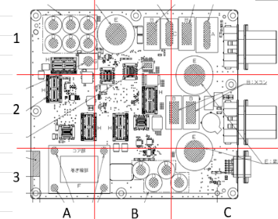
 | 1-A | 1-B | 1-C | 2-A | 2-B | 2-C | 3-A | 3-B | 3-C | 計
①はんだボール | 0 | 0 | 0 | 0 | 0 | 0 | 0 | 0 | 0 | 0
②はんだ屑 | 0 | 0 | 0 | 0 | 0 | 0 | 0 | 0 | 0 | 0
③炭化物 | 0 | 0 | 0 | 0 | 0 | 0 | 0 | 0 | 0 | 0
④ヒュミシール付着 | 0 | 0 | 0 | 0 | 0 | 0 | 0 | 0 | 0 | 0
⑤ヒュミシール未塗布 | 0 | 0 | 0 | 0 | 0 | 0 | 0 | 0 | 0 | 0
⑥浮き | 0 | 0 | 0 | 0 | 0 | 0 | 0 | 0 | 0 | 0
⑦破損 | 0 | 0 | 0 | 0 | 0 | 0 | 0 | 0 | 0 | 0
⑧リードカット異常 | 0 | 0 | 0 | 0 | 0 | 0 | 0 | 0 | 0 | 0
 | 0 | 0 | 0 | 0 | 0 | 0 | 0 | 0 | 0 | 0
計 | 0 | 0 | 0 | 0 | 0 | 0 | 0 | 0 | 0 | 0

6365630 B面

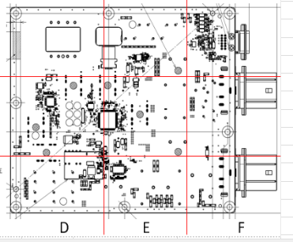
 | 1-D | 1-E | 1-F | 2-D | 2-E | 2-F | 3-D | 3-E | 3-F | 計
①はんだボール | 0 | 0 | 0 | 0 | 0 | 0 | 0 | 0 | 0 | 0
②はんだ屑 | 0 | 0 | 0 | 0 | 0 | 0 | 0 | 0 | 0 | 0
③炭化物 | 0 | 0 | 0 | 0 | 0 | 0 | 0 | 0 | 0 | 0
④ヒュミシール付着 | 0 | 0 | 0 | 0 | 0 | 0 | 0 | 0 | 0 | 0
⑤ヒュミシール未塗布 | 0 | 0 | 0 | 0 | 0 | 0 | 0 | 0 | 0 | 0
⑥浮き | 0 | 0 | 0 | 0 | 0 | 0 | 0 | 0 | 0 | 0
⑦破損 | 0 | 0 | 0 | 0 | 0 | 0 | 0 | 0 | 0 | 0
⑧リードカット異常 | 0 | 0 | 0 | 0 | 0 | 0 | 0 | 0 | 0 | 0
 | 0 | 0 | 0 | 0 | 0 | 0 | 0 | 0 | 0 | 0
計 | 0 | 0 | 0 | 0 | 0 | 0 | 0 | 0 | 0 | 0

6365630D
6365630 A面
2025-05-06 | 1直

 | 1-A | 1-B | 1-C | 2-A | 2-B | 2-C | 3-A | 3-B | 3-C | 計
①はんだボール |  |  |  |  |  |  |  |  |  | 0
②はんだ屑 |  |  |  |  |  |  |  |  |  | 0
③炭化物 |  |  |  |  |  |  |  |  |  | 0
④ヒュミシール付着 |  |  |  |  |  |  |  |  |  | 0
⑤ヒュミシール未塗布 |  |  |  |  |  |  |  |  |  | 0
⑥浮き |  |  |  |  |  |  |  |  |  | 0
⑦破損 |  |  |  |  |  |  |  |  |  | 0
⑧リードカット異常 |  |  |  |  |  |  |  |  |  | 0
 |  |  |  |  |  |  |  |  |  | 0
計 | 0 | 0 | 0 | 0 | 0 | 0 | 0 | 0 | 0 | 0

6365630 B面

 | 1-D | 1-E | 1-F | 2-D | 2-E | 2-F | 3-D | 3-E | 3-F | 計
①はんだボール |  |  |  |  |  |  |  |  |  | 0
②はんだ屑 |  |  |  |  |  |  |  |  |  | 0
③炭化物 |  |  |  |  |  |  |  |  |  | 0
④ヒュミシール付着 |  |  |  |  |  |  |  |  |  | 0
⑤ヒュミシール未塗布 |  |  |  |  |  |  |  |  |  | 0
⑥浮き |  |  |  |  |  |  |  |  |  | 0
⑦破損 |  |  |  |  |  |  |  |  |  | 0
⑧リードカット異常 |  |  |  |  |  |  |  |  |  | 0
 |  |  |  |  |  |  |  |  |  | 0
計 | 0 | 0 | 0 | 0 | 0 | 0 | 0 | 0 | 0 | 0

6365630N
6365630 A面
2025-05-06 | 2直

 | 1-A | 1-B | 1-C | 2-A | 2-B | 2-C | 3-A | 3-B | 3-C | 計
①はんだボール |  |  |  |  |  |  |  |  |  | 0
②はんだ屑 |  |  |  |  |  |  |  |  |  | 0
③炭化物 |  |  |  |  |  |  |  |  |  | 0
④ヒュミシール付着 |  |  |  |  |  |  |  |  |  | 0
⑤ヒュミシール未塗布 |  |  |  |  |  |  |  |  |  | 0
⑥浮き |  |  |  |  |  |  |  |  |  | 0
⑦破損 |  |  |  |  |  |  |  |  |  | 0
⑧リードカット異常 |  |  |  |  |  |  |  |  |  | 0
 |  |  |  |  |  |  |  |  |  | 0
計 | 0 | 0 | 0 | 0 | 0 | 0 | 0 | 0 | 0 | 0

6365630 B面

 | 1-D | 1-E | 1-F | 2-D | 2-E | 2-F | 3-D | 3-E | 3-F | 計
①はんだボール |  |  |  |  |  |  |  |  |  | 0
②はんだ屑 |  |  |  |  |  |  |  |  |  | 0
③炭化物 |  |  |  |  |  |  |  |  |  | 0
④ヒュミシール付着 |  |  |  |  |  |  |  |  |  | 0
⑤ヒュミシール未塗布 |  |  |  |  |  |  |  |  |  | 0
⑥浮き |  |  |  |  |  |  |  |  |  | 0
⑦破損 |  |  |  |  |  |  |  |  |  | 0
⑧リードカット異常 |  |  |  |  |  |  |  |  |  | 0
 |  |  |  |  |  |  |  |  |  | 0
計 | 0 | 0 | 0 | 0 | 0 | 0 | 0 | 0 | 0 | 0

